25
Cuadro 25. SUPERFICIE REFORESTADA EN LA REPÚBLICA, SEGÚN PROVINCIA,
COMARCA INDÍGENA Y GESTORES: AÑOS 2015-19

Provincia, comarca indígena y gestores | Superficie reforestada (en hectáreas)
 | Total | 2015 | 2016 | 2017 | 2018 | 2019 (P)

TOTAL | 21,012.30 | 6,854.04 | 2,630.93 | 1,891.61 | 8,362.91 | 1,272.81
MIAMBIENTE | 14,048.30 | 567.04 | 1,960.93 | 1,891.61 | 8,362.91 | 1,265.81
Bocas del Toro | 43.27 | 6.35 | 13.85 | 13.17 | 5.00 | 4.90
Coclé | 779.86 | - | 35.41 | 260.82 | 414.52 | 69.11
Colón | 77.18 | … | 64.55 | 6.00 | 4.63 | 2.00
Chiriquí | 5,236.90 | 106.48 | 870.92 | 261.70 | 3,328.64 | 669.16
Darién | 147.51 | … | … | 7.00 | 49.00 | 91.51
Herrera | 1,908.18 | - | 99.88 | 395.73 | 1,390.75 | 21.82
Los Santos | 1,220.77 | 15.69 | 188.70 | 326.61 | 670.31 | 19.46
Panamá | 350.57 | … | 77.07 | 65.50 | 165.50 | 42.50
Panama Oeste | 239.98 | 5.26 | 20.45 | 28.36 | 174.40 | 11.51
Veraguas | 3,867.09 | 432.76 | 562.96 | 476.75 | 2,097.40 | 297.22
Comarca Kuna Yala | 3.44 | … | 1.44 | … | … | 2.00
Comarca Ngäbe Buglé | 173.55 | 0.50 | 25.70 | 49.97 | 62.76 | 34.62
GESTORES (Aliados) | 6,964.00 | 6,287.00 | 670.00 | … | … | 7.00

… Información no disponible.
- Cantidad nula o cero.
(P) Cifras preliminares.
Fuente: Dirección Forestal, Ministerio de Ambiente (MIAMBIENTE).

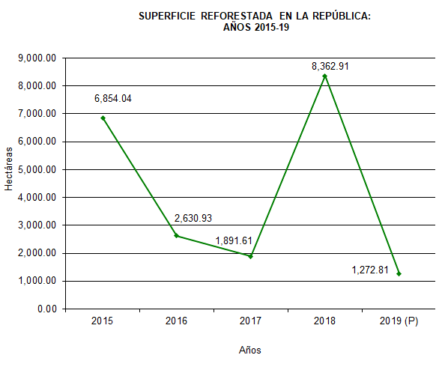

 |  | 2014 | 273.09
 |  | 2015 | 567.04
 |  | 2016 | 1,960.93
 |  | 2017 | 1,891.61
 |  | 2018 (P) | 8,362.91

